Proposta
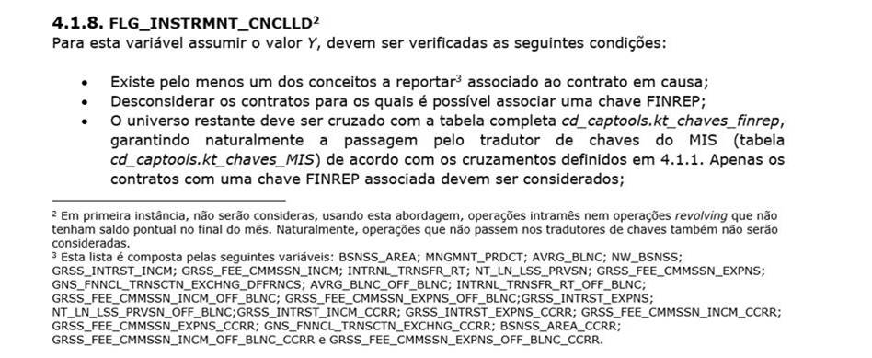
1. Definição do campo CNCLLD_INSTRMNT_STTS

A coluna "Ordem" indica a ordem pela qual a regra (Coluna F) seria aplicada de forma a classificar os contratos nos códigos respetivos.

 | As-is |  |  | Sugestão to-be
Código | Descritivo | Definição Guia Corporativo (20/09/2024) | Regra implementada | Descritivo | Definição Guia Corporativo (24/01/2025) | Regra | Ordem
N | Not cancelled | Instruments that have not been terminated during the month of the reporting reference date. | Contratos que se encontram na FR001. | Not cancelled | Instrumentos que no han terminado a lo largo del año hasta la fecha de referencia del informe. | Contratos que se encontram na FR001 e que não sejam de produtos referentes a cartões, descobertos ou contas correntes. | 1
I | Intermittent instrument | This is an instrument that is reported in one period, then not reported in the next period (but the instrument is not cancelled) and then again is reported in the next period. This case happens sometimes in specific products (e.g. revoving products, current accounts, etc.) | Quando cumprir as condições para ser cancelado1 e for produto DO ou cartões (com base no ckmetamis). | Intermittent instrument | Estos son instrumentos que aparecen y desaparecen en distintos periodos del reporting pero no están cancelados, es decir, el instrumento se informa en un periodo, luego no se informa en el siguiente periodo (pero el instrumento no se cancela) y luego se vuelve a informar en el siguiente periodo. Este caso ocurre a veces en productos específicos (por ejemplo, productos revolving, cuentas corrientes, etc.) | Contratos sem saldo pontual, com data de fim posterior à data de referência e que apresentem um dos seguintes produtos: cartões, descobertos ou contas correntes. ou Contratos que se encontram na FR001 e que sejam de produtos referentes a cartões, descobertos ou contas correntes. | 2
M | Intramonth cancelled instrument | These are instruments that are originated and terminated during the same month of the reporting reference date | O universo criado com o sufixo da bsnn_area, deve ser reportado com a flag CNCLLD_INSTRMNT_STTS = “M”. | Interannual cancelled instrument | Estos son instrumentos que se originan y terminan a lo largo del año de la fecha de referencia del reporting. | Contratos com data de inicio (DINIOPER) no ano de referencia e data de fim (DVNCOPER) no mês da data de reporte. | 3
C | Cancelled | Units should report as cancelled all the instruments that have been terminated during the month of the reporting reference date and that are not reported as CNCLLD_INSTRMNT_STTS = ‘M’ or ‘I’. | Quando cumprir as condições para ser cancelado1 e não for produto DO ou cartões (com base no ckmetamis). | Cancelled | Las unidades deben informar los instrumentos que han terminado a lo largo del año de reporte hasta la fecha de referencia del reporting y que no se informen como CNCLLD_INSTRMNT_STTS = 'M' o 'I'. | Contratos com data de fim (DVNCOPER) inferior à data de referência. | 4

1Condições para ser considerado cancelado:

